II-3
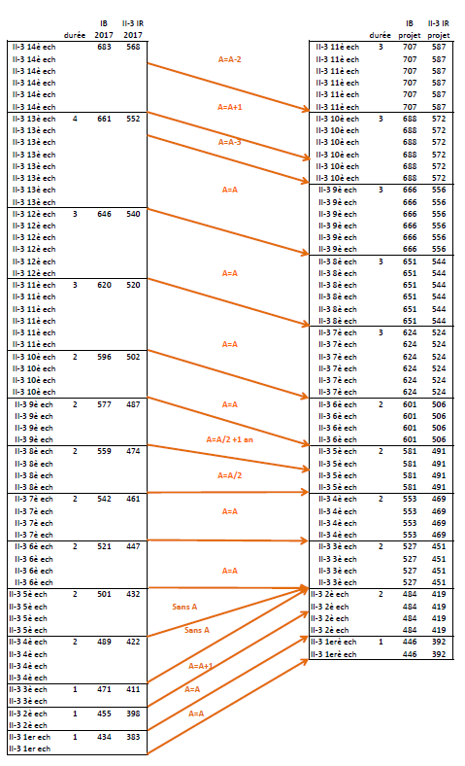

II.3 (Agent de maîtrise )
Echelle actuelle | Echelon | 1 | 2 | 3 | 4 | 5 | 6 | 7 | 8 | 9 | 10 | 11 | 12 | 13 | 14
 | Durée | 1 | 1 | 1 | 2 | 2 | 2 | 2 | 2 | 2 | 2 | 3 | 3 | 4
 | IB | 434 | 455 | 471 | 489 | 501 | 521 | 542 | 559 | 577 | 596 | 620 | 646 | 661 | 683

Echelle PPCR | Echelon | 1 | 2 | 3 | 4 | 5 | 6 | 7 | 8 | 9 | 10 | 11
 | Durée | 1 | 2 | 2 | 2 | 2 | 2 | 3 | 3 | 3 | 3
 | IB | 446 | 484 | 527 | 553 | 581 | 601 | 624 | 651 | 666 | 688 | 707

III-3
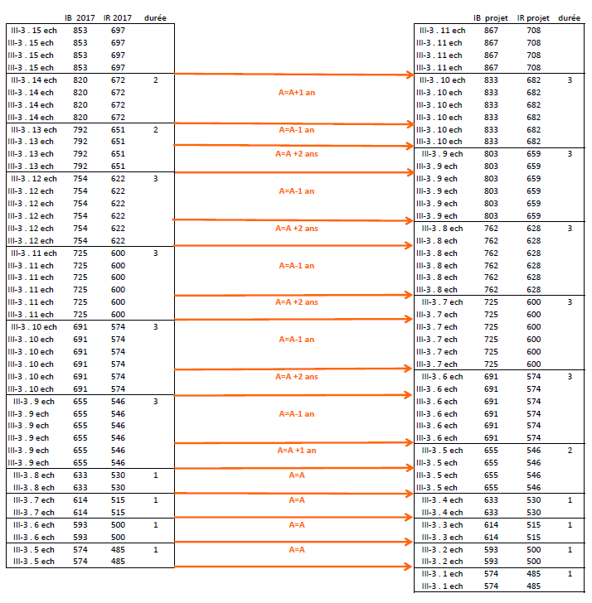
III.3 (Cadre de second niveau )

Echelle actuelle | Echelon | 1 | 2 | 3 | 4 | 5 | 6 | 7 | 8 | 9 | 10 | 11 | 12 | 13 | 14 | 15
 | Durée | 0.5 | 0.5 | 1 | 1 | 1 | 1 | 1 | 1 | 3 | 3 | 3 | 3 | 2 | 2
 | IB | 452 | 487 | 518 | 554 | 574 | 593 | 614 | 633 | 655 | 691 | 725 | 754 | 792 | 820 | 853

Echelle PPCR | Echelon | 1 | 2 | 3 | 4 | 5 | 6 | 7 | 8 | 9 | 10 | 11
 | Durée | 1 | 1 | 1 | 1 | 2 | 3 | 3 | 3 | 3 | 3
 | IB | 574 | 593 | 614 | 633 | 655 | 691 | 725 | 762 | 803 | 833 | 867

IV-1
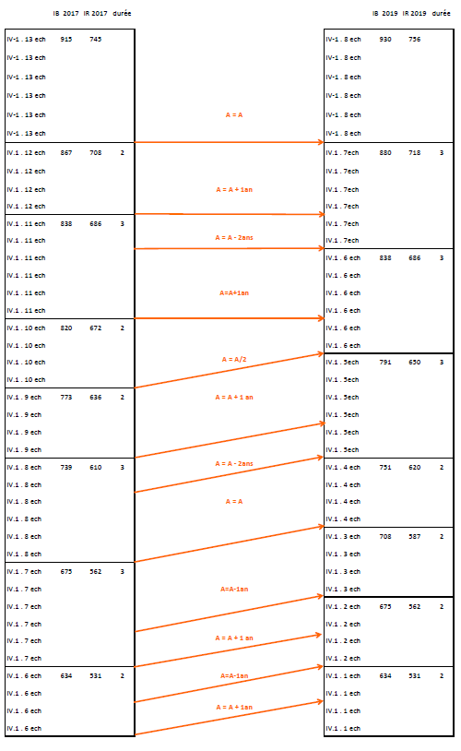

IV.1 (Cadre supérieur de premier niveau)
Echelle actuelle | Echelon | 1 | 2 | 3 | 4 | 5 | 6 | 7 | 8 | 9 | 10 | 11 | 12 | 13
 | Durée | 4m | 4m | 4m | 1a | 1a | 2a | 3a | 3a | 2a | 2a | 3a | 2a
 | IB | 393 | 440 | 480 | 529 | 576 | 634 | 675 | 739 | 773 | 820 | 838 | 867 | 915

Echelle PPCR | Echelon | 1 | 2 | 3 | 4 | 5 | 6 | 7 | 8
 | Durée | 2 | 2 | 2 | 2 | 3 | 3 | 3
 | IB | 634 | 675 | 708 | 751 | 791 | 838 | 880 | 930

IV-2
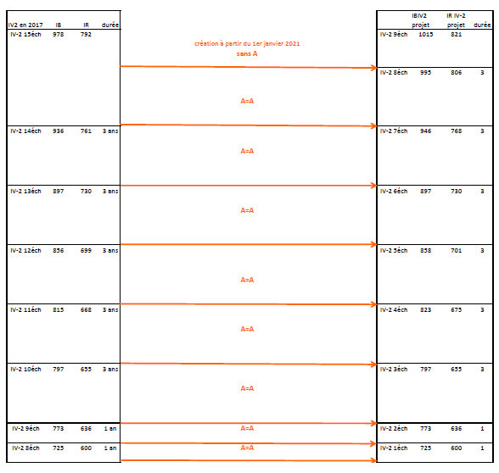
IV.2 (Cadre supérieur de second niveau )
Echelle actuelle | Echelon | 1 | 2 | 3 | 4 | 5 | 6 | 7 | 8 | 9 | 10 | 11 | 12 | 13 | 14 | 15
 | Durée | 4m | 4m | 4m | 1a | 1a | 1a | 1a | 1a | 1a | 3a | 3a | 3a | 3a | 3a
 | IB | 441 | 484 | 525 | 569 | 610 | 650 | 691 | 725 | 773 | 797 | 815 | 856 | 897 | 936 | 978

 |  |  |  |  |  |  |  |  |  |  | Echelons Fonctionnels
Echelle PPCR | Echelon | 1 | 2 | 3 | 4 | 5 | 6 | 7 | 8 | 9* | 1er | 2eme
 | Durée | 1 | 1 | 3 | 3 | 3 | 3 | 3 | 3
 | IB | 725 | 773 | 797 | 823 | 858 | 897 | 946 | 995 | 1015 | 1027 | HEA

 |  |  |  |  |  |  |  |  |  | *au 1/1/2021

CDES
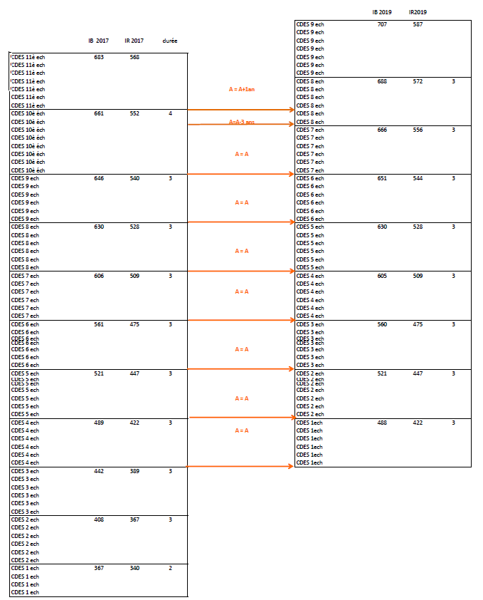
CDES (Chef Dessinateur)

Echelle actuelle | Echelon | 1 | 2 | 3 | 4 | 5 | 6 | 7 | 8 | 9 | 10 | 11
 | Durée | 2 | 3 | 3 | 3 | 3 | 3 | 3 | 3 | 3 | 4
 | IB | 367 | 408 | 442 | 489 | 521 | 561 | 606 | 630 | 646 | 661 | 683

Echelle PPCR | Echelon | 1 | 2 | 3 | 4 | 5 | 6 | 7 | 8 | 9
 | Durée | 3 | 3 | 3 | 3 | 3 | 3 | 3 | 3
 | IB | 488 | 521 | 560 | 605 | 630 | 651 | 666 | 688 | 707

CDIS
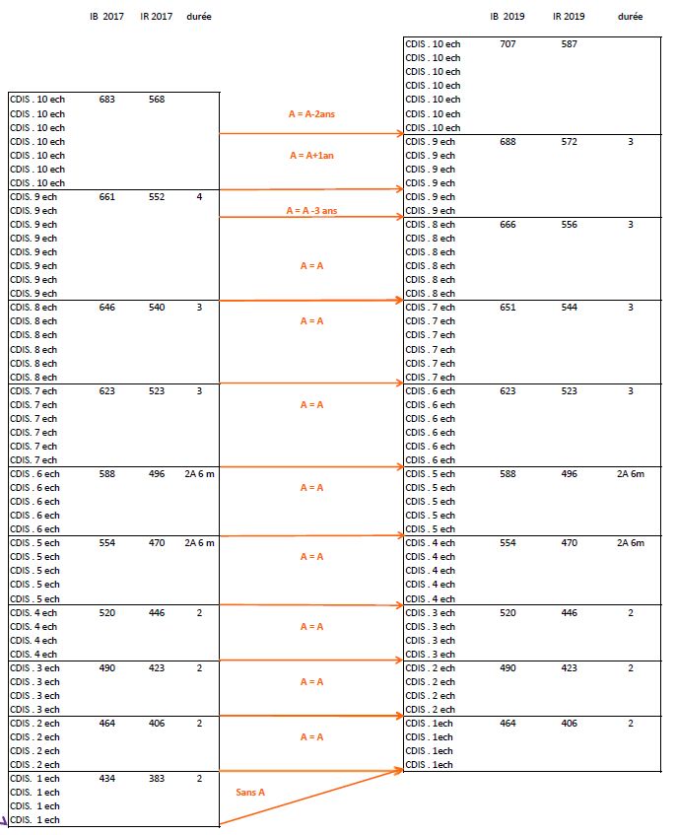
Chef de district (CDIS)

Echelle actuelle | Echelon | 1 | 2 | 3 | 4 | 5 | 6 | 7 | 8 | 9 | 10
 | Durée | 2 | 2 | 2 | 2 | 2.5 | 2.5 | 3 | 3 | 4
 | IB | 434 | 464 | 490 | 520 | 554 | 588 | 623 | 646 | 661 | 683

Echelle PPCR | Echelon | 1 | 2 | 3 | 4 | 5 | 6 | 7 | 8 | 9 | 10
 | Durée | 2 | 2 | 2 | 2.5 | 2.5 | 3 | 3 | 3 | 3
 | IB | 464 | 490 | 520 | 554 | 598 | 638 | 651 | 666 | 688 | 707

CTDIV
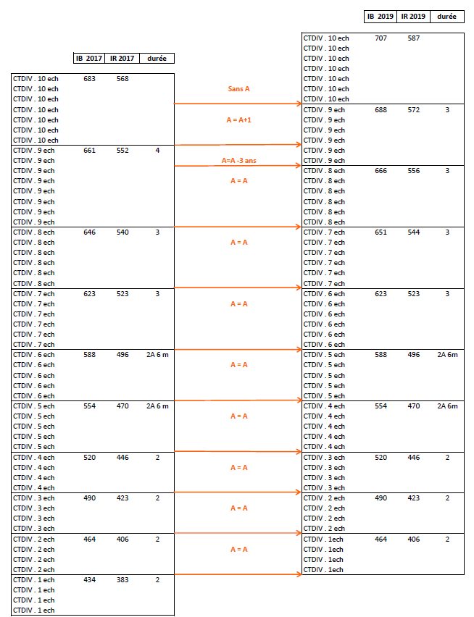

Contrôleur divisionnaire (CTDIV)

Echelle actuelle | Echelon | 1 | 2 | 3 | 4 | 5 | 6 | 7 | 8 | 9 | 10
 | Durée | 2 | 2 | 2 | 2 | 2.5 | 2.5 | 3 | 3 | 4
 | IB | 434 | 464 | 490 | 520 | 554 | 588 | 623 | 646 | 661 | 683

Echelle PPCR | Echelon | 1 | 2 | 3 | 4 | 5 | 6 | 7 | 8 | 9 | 10
 | Durée | 2 | 2 | 2 | 2.5 | 2.5 | 3 | 3 | 3 | 3
 | IB | 464 | 490 | 520 | 554 | 588 | 623 | 651 | 666 | 688 | 707

CTINT
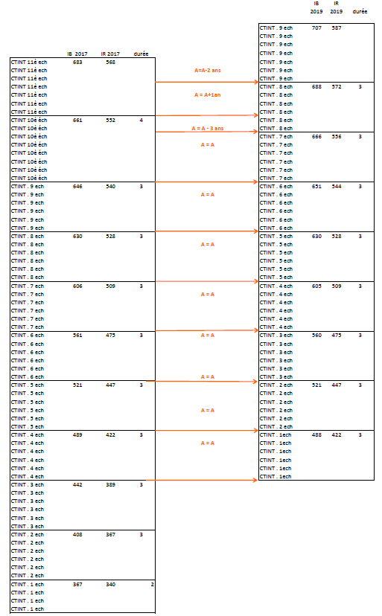

CTINT (Chef technicien des installations)

Echelle actuelle | Echelon | 1 | 2 | 3 | 4 | 5 | 6 | 7 | 8 | 9 | 10 | 11
 | Durée | 2 | 3 | 3 | 3 | 3 | 3 | 3 | 3 | 3 | 4
 | IB | 367 | 408 | 442 | 489 | 521 | 561 | 606 | 630 | 646 | 661 | 683

Echelle PPCR | Echelon | 1 | 2 | 3 | 4 | 5 | 6 | 7 | 8 | 9
 | Durée | 3 | 3 | 3 | 3 | 3 | 3 | 3 | 3
 | IB | 489 | 521 | 561 | 605 | 630 | 651 | 666 | 688 | 707

 | Certains échelons ont été modifés en valeur entre 2019 et 2020
 | ceci explique que les valeur d'échelons 1 et 3 sont incorrect dans tableau

